报表下载操作指南
数据下载方法
一、先进入同花顺个股网
http://stockpage.10jqka.com.cn/
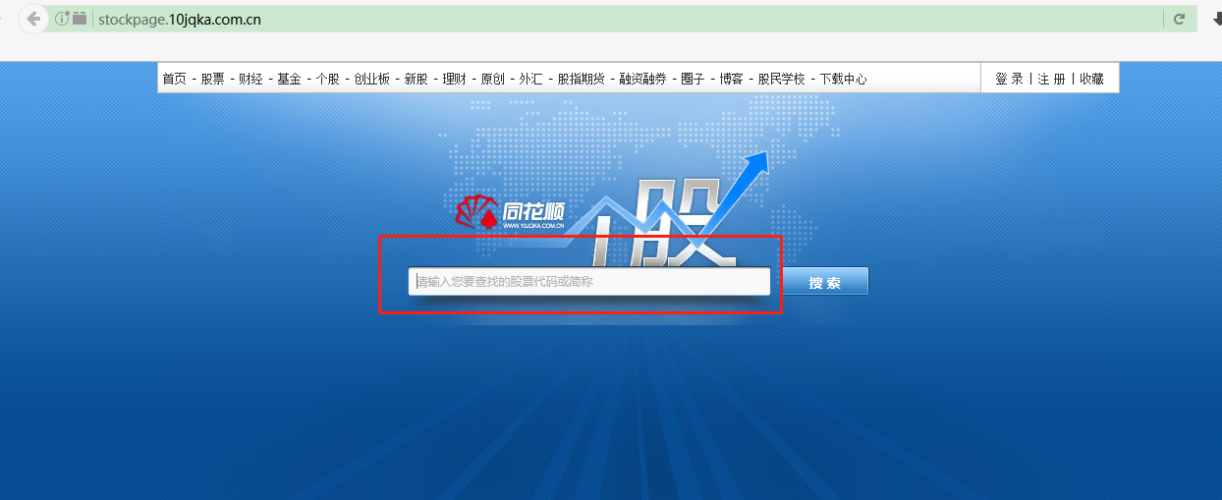

二、输入公司名称或者代码，选择框框中弹出来的带代码的公司名称
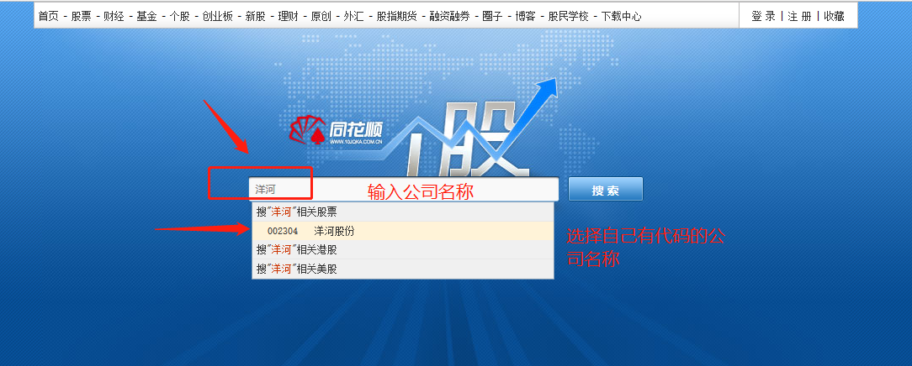

三、进入公司界面，选财务分析下面的财务指标
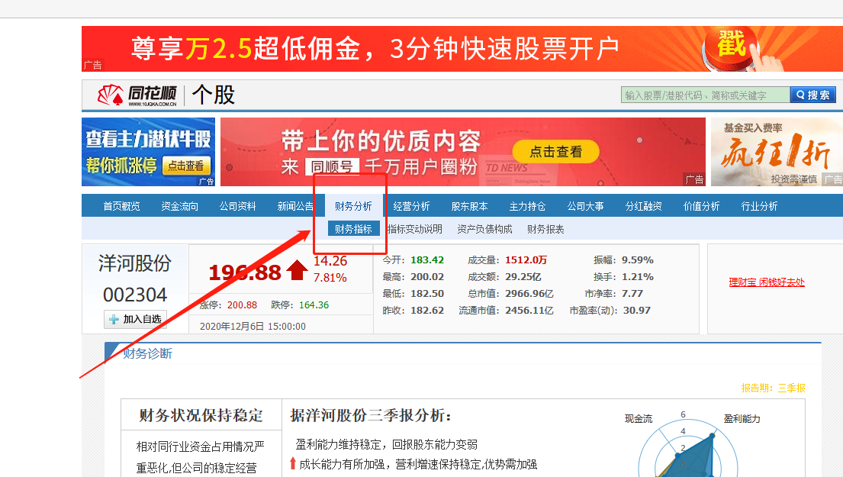

发现左边有资产负债表，利润表，现金流量表，就可以一个一个下载了，拿资产负债表举例
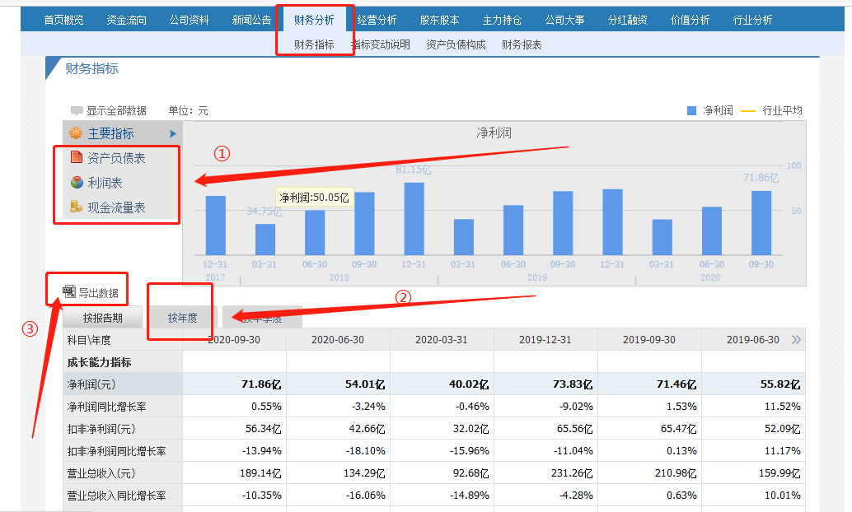

点击资产负债表，下面会出现资产负债表各年数据，点击按年度后，点击导出数据，下载完成后进入EXCEL表内

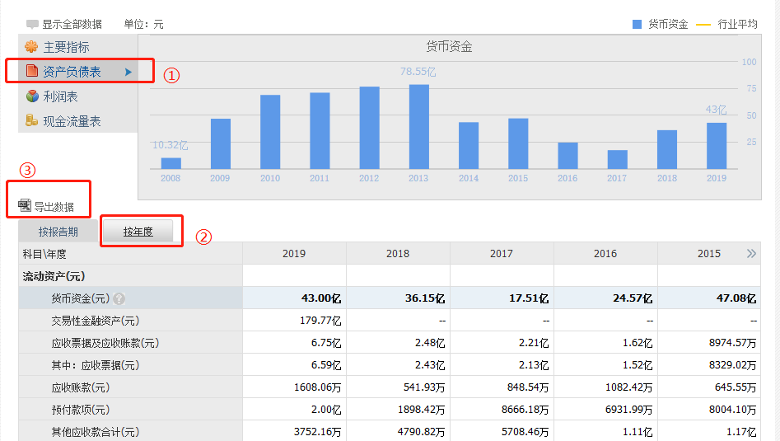

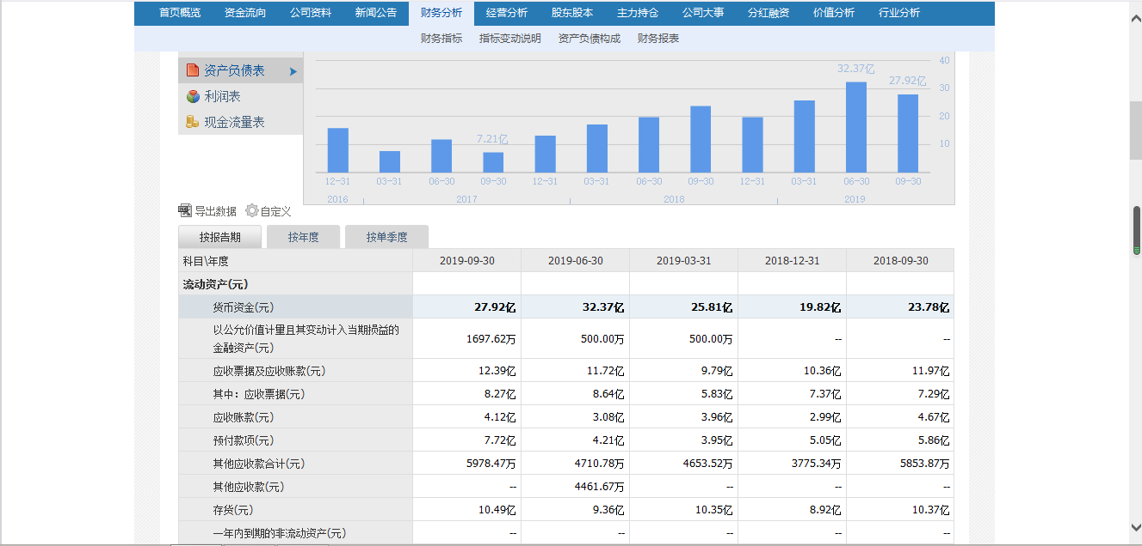



按照上述方法，依次导出利润表、现金流量表的各年数据，然后把导出来的三张报表数据全部粘贴到报表汇总里

示例：
资产负债表

利润表

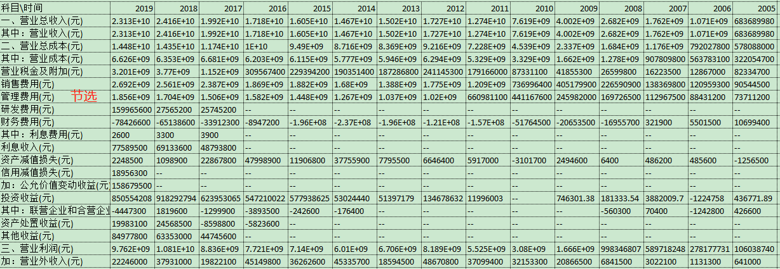

现金流量表

完成粘贴后，如下图所示：
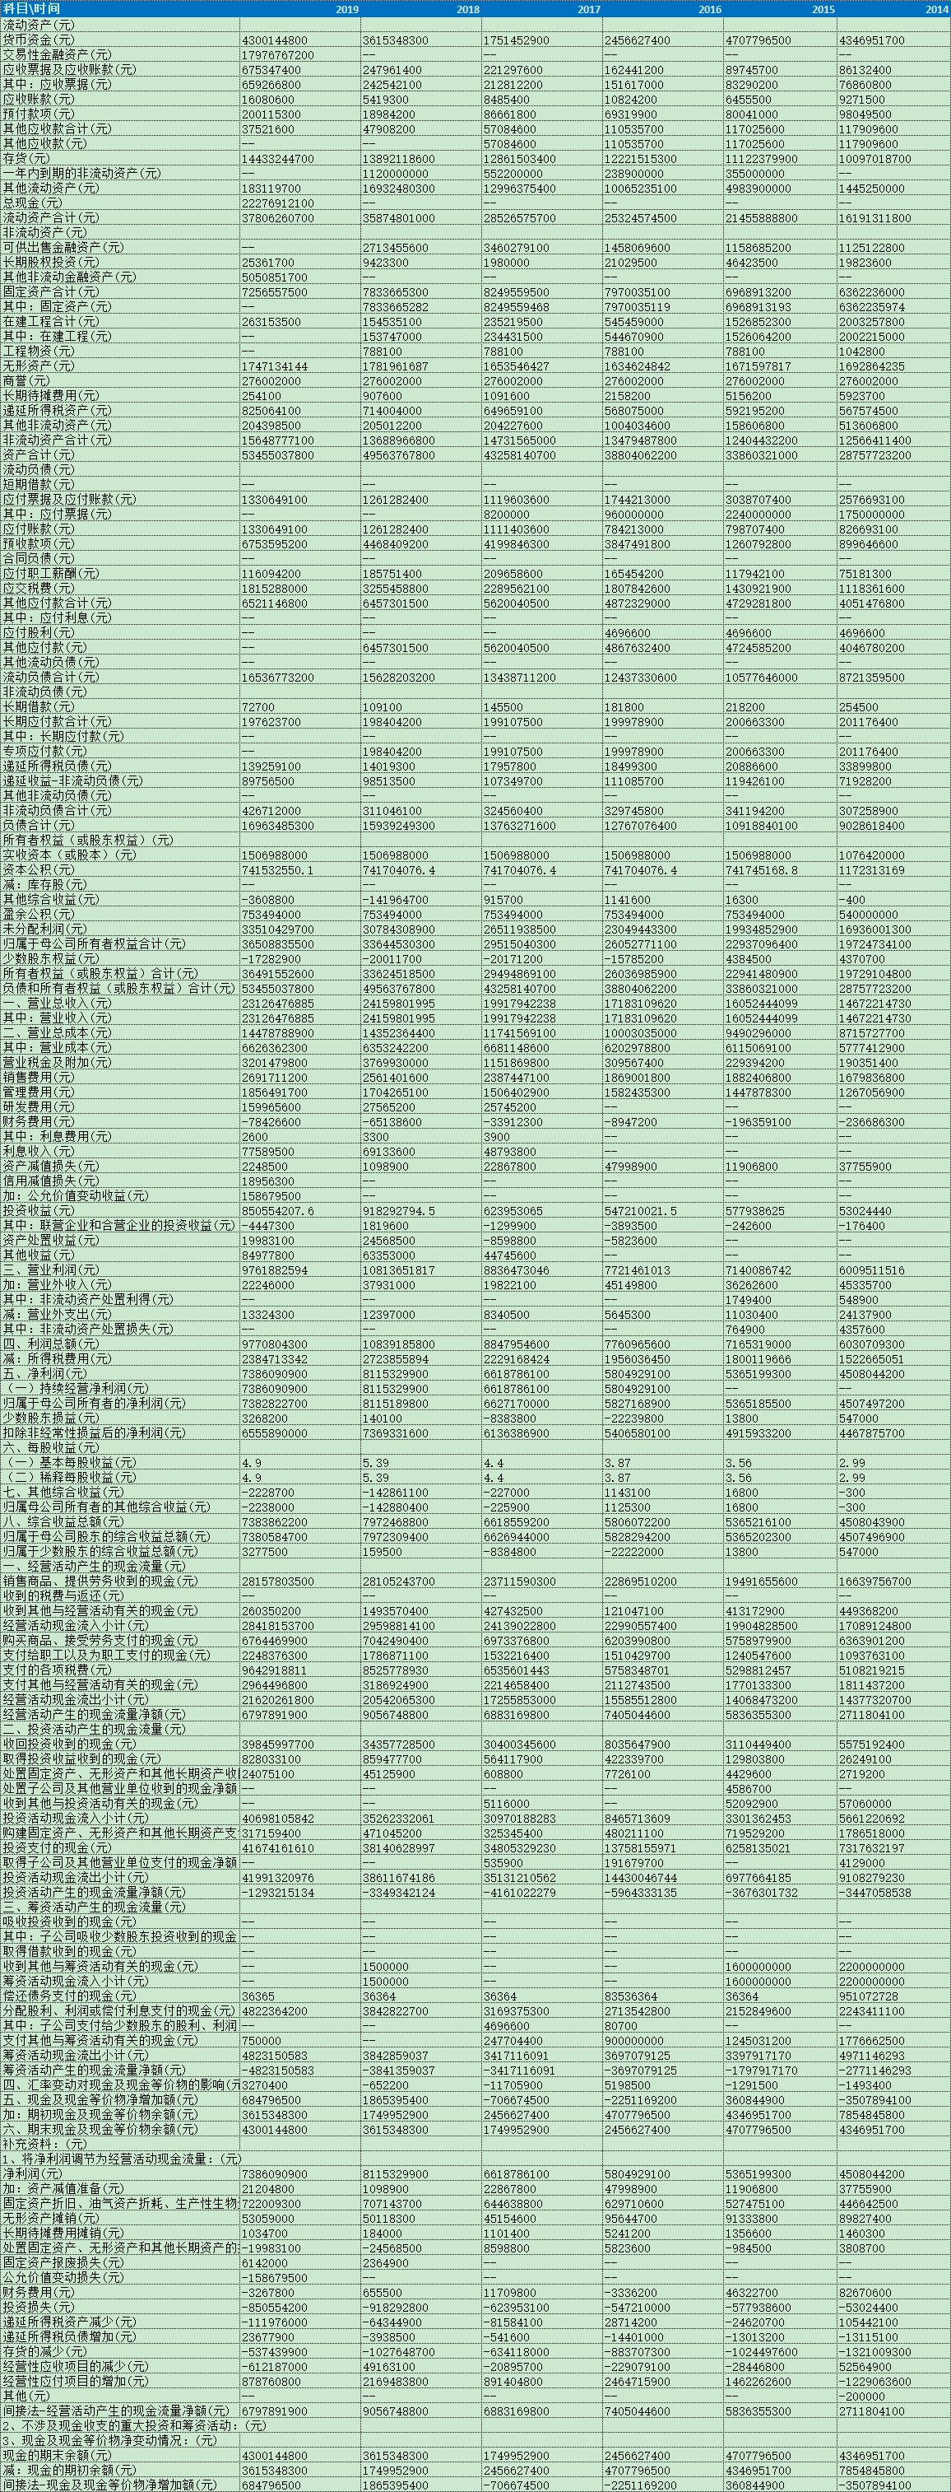

注意事项：
①把数据粘贴到【报表汇总】（粘贴最近连续6年的数据即可）
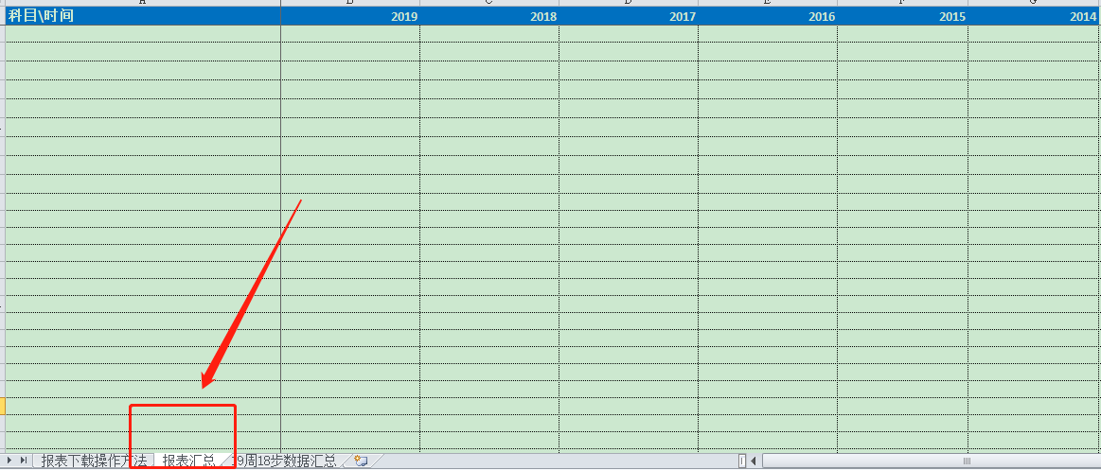

②粘贴数据时，把科目、年份对应好，不要粘串行；
③【18步数据分析表】有计算公式的地方，不要随意改动；
④其他流动资产里的理财产品和结构性存款需要去年报中的其他流动资产注释或全文搜索去找，需手动填写；
⑤长期应付款：根据财政部2018年6月15日发布的《关于修订印发2018年度一般企业财务报表格式的通知》（财会〔2018〕15号），对财务报表格式进行了以下修订：；将原“长期应付款”及“专项应付款”项目归并至“长期应付款”。该科目数据需要具体看一下明细项，是否是有息负债。

18步数据分析表
注意：数据不需要自行编辑，图表会自动生成，这里只做分析即可
序号 | 步骤名称 | 科目名称 | 0 | 0 | 0 | 0 | 0 | 0 | 分 析 说 明
第 1 步 | 准备好相关公司的年报 | 数据主要来源：“合并财务报表”
第 2 步 | 先看目标公司最近期的合并资产负债表。
第 3步 | 看总资产，判断公司实力及扩张能力。 | 资产合计* | 000亿 | 000亿 | 000亿 | 000亿 | 000亿 | 000亿 | 看总资产规模在同行业中的排名，一般情况下，一家公司的总资产规模在一定程度上能反映这家公司在行业中的地位。总资产规模排名第一的公司，一般就是行业中的老大。
 |  | 总资产增长率 |  |  |  |  |  |  | 大于10%，公司处在扩张之中，成长性较好； 小于0，公司很可能处于收缩或者衰退之中
总资产及增长率
 | 资产合计* | 总资产增长率
0 | 000亿 | 0.00%
0 | 000亿 | 0.00%
0 | 000亿 | 0.00%
0 | 000亿 | 0.00%
0 | 000亿 | 0.00%
 |  | 分析：
第 4步 | 看资产负债率，了解公司的偿债风险。 | 负债合计* | 000亿 | 000亿 | 000亿 | 000亿 | 000亿 | 000亿
 |  | 资产负债率 |  |  |  |  |  |  | 大于70%，发生债务危机的可能性较大； 小于40%，基本没有偿债风险； 大于40%，小于60%，偿债风险较小，但在特殊情况下依然可能发生偿债危机。
资产负债率
 | 负债合计* | 资产负债率
0 | 000亿 | 0.00%
0 | 000亿 | 0.00%
0 | 000亿 | 0.00%
0 | 000亿 | 0.00%
0 | 000亿 | 0.00%
 |  | 分析：
 | 看有息负债和准货币资金，排除偿债风险。 | 货币资金* | 000亿 | 000亿 | 000亿 | 000亿 | 000亿 | 000亿
 |  | 交易性金融资产* | 000亿 | 000亿 | 000亿 | 000亿 | 000亿 | 000亿
 |  | 其他流动资产里的理财产品 | 000亿 | 000亿 | 000亿 | 000亿 | 000亿 | 000亿
 |  | 结构性存款 | 000亿 | 000亿 | 000亿 | 000亿 | 000亿 | 000亿
 |  | 准货币资金* | 000亿 | 000亿 | 000亿 | 000亿 | 000亿 | 000亿
 |  | 短期借款* | 000亿 | 000亿 | 000亿 | 000亿 | 000亿 | 000亿
 |  | 一年内到期的非流动负债* | 000亿 | 000亿 | 000亿 | 000亿 | 000亿 | 000亿
 |  | 长期借款* | 000亿 | 000亿 | 000亿 | 000亿 | 000亿 | 000亿
 |  | 应付债券* | 000亿 | 000亿 | 000亿 | 000亿 | 000亿 | 000亿
 |  | 长期应付款* | 000亿 | 000亿 | 000亿 | 000亿 | 000亿 | 000亿
 |  | 有息负债总额 | 000亿 | 000亿 | 000亿 | 000亿 | 000亿 | 000亿
 |  | 准货币资金与有息负债之差 | 000亿 | 000亿 | 000亿 | 000亿 | 000亿 | 000亿 | 大于0，无偿债压力； 准货币资金与短期借款、长期借款金额都很高，公司可能没有钱
准货币资金-有息负债
 |  | 分析：
第5步 | 看应付预收与应收预付的差额，了解公司的实力和成长性 | 应付预收合计 | 000亿 | 000亿 | 000亿 | 000亿 | 000亿 | 000亿 | 应付预收属于公司的“负债”，占用别人的资金。 金额越大，代表公司的竞争力越强，行业地位越高。
 |  | 应收预付合计 | 000亿 | 000亿 | 000亿 | 000亿 | 000亿 | 000亿 | 应收预付属于公司的“资产”，资金被别人占用了。 金额越小，代表公司的竞争力越强，行业地位越高。
 |  | 应付预收-应收预付 | 000亿 | 000亿 | 000亿 | 000亿 | 000亿 | 000亿 | 大于0，公司的竞争力较强，具有“两头吃”的能力； 小于0，被其他公司无偿占用资金，公司竞争力相对较弱
应付预收-应收预付
 |  | 分析：
第 6 步 | 看应收账款、合同资产，了解公司的产品竞争力 | 应收账款+合同资产 | 000亿 | 000亿 | 000亿 | 000亿 | 000亿 | 000亿
 |  | 应收合资/总资产 |  |  |  |  |  |  | 比率小于1%，最好的公司，公司产品很畅销； 比率小于3%，优秀的公司，公司产品畅销； 比率大于10%，公司的产品比较难销售； 比率大于20%，公司的产品很难销售。
（应收账款+合同资产）占比
 | 应收账款+合同资产 | 应收合资/总资产
0 | 000亿 | 0.00%
0 | 000亿 | 0.00%
0 | 000亿 | 0.00%
0 | 000亿 | 0.00%
0 | 000亿 | 0.00%
 |  | 分析：
第7步 | 看固定资产，了解公司维持竞争力的成本 | 固定资产+在建工程+工程物资 | 000亿 | 000亿 | 000亿 | 000亿 | 000亿 | 000亿
 |  | 固定资产工程占总资产的比率 |  |  |  |  |  |  | 比率大于40%，重资产型公司。维持竞争力的成本比较高，风险相对较大。 比率小于40%，轻资产型公司。保持持续的竞争力成本相对要低一些。
固定资产占比
 | 固定资产+在建工程+工程物资 | 固定资产工程占总资产的比率
0 | 000亿 | 0.00%
0 | 000亿 | 0.00%
0 | 000亿 | 0.00%
0 | 000亿 | 0.00%
0 | 000亿 | 0.00%
 |  | 分析：
第8步 | 看投资类资产，判断公司的专注程度 | 投资类资产合计 | 000亿 | 000亿 | 000亿 | 000亿 | 000亿 | 000亿
 |  | 投资类资产占总资产的比率 |  |  |  |  |  |  | 比值小于10%，专注于主业，属于优秀的公司； 比值大于10%，不够专注于主业。
投资类资产占比
 | 投资类资产合计 | 投资类资产占总资产的比率
0 | 000亿 | 0.00%
0 | 000亿 | 0.00%
0 | 000亿 | 0.00%
0 | 000亿 | 0.00%
0 | 000亿 | 0.00%
 |  | 分析：
第9步 | 看存货，了解公司未来业绩爆雷的风险。 | 存货* | 000亿 | 000亿 | 000亿 | 000亿 | 000亿 | 000亿
 |  | 存货占总资产的比率 | #DIV/0! | #DIV/0! | #DIV/0! | #DIV/0! | #DIV/0! | #DIV/0! | 应付预收-应收预付>0且应收账款/资产总计<1%，存货基本没有爆雷的风险； 应收账款/资产总计>5%且存货/资产总计>15%，爆雷的风险比较大，淘汰。
存货/总资产
 |  | 分析：
 | 看商誉，了解公司未来业绩爆雷的风险。 | 商誉* | 000亿 | 000亿 | 000亿 | 000亿 | 000亿 | 000亿
 |  | 商誉占总资产的比率 |  |  |  |  |  |  | 大于10%，商誉有爆雷的风险； 小于10%，商誉没有爆雷的风险。
商誉/总资产
 | 商誉* | 商誉占总资产的比率
0 | 000亿 | 0.00%
0 | 000亿 | 0.00%
0 | 000亿 | 0.00%
0 | 000亿 | 0.00%
0 | 000亿 | 0.00%
 |  | 分析：
第 10 步 | 看营业收入，了解公司的行业地位及成长性。 | *营业收入* | 000亿 | 000亿 | 000亿 | 000亿 | 000亿 | 000亿 | 一般来说营业收入金额大的公司实力也相对较强；
 |  | 营业收入增长率 |  |  |  |  |  |  | 大于10%，说明公司成长较快，前景较好； 小于10%，说明公司成长缓慢； 小于0，说明公司可能正在处于衰落之中。
营业收入及增长率
 | *营业收入* | 营业收入增长率
0 | 000亿 | 0.00%
0 | 000亿 | 0.00%
0 | 000亿 | 0.00%
0 | 000亿 | 0.00%
0 | 000亿 | 0.00%
 |  | 分析：
第11步 | 看毛利率，了解公司的产品竞争力及风险 | 毛利率 | #DIV/0! | #DIV/0! | #DIV/0! | #DIV/0! | #DIV/0! | #DIV/0! | 大于40%，高毛利率，说明公司的产品或服务的竞争力较强； 小于40%，中低毛利率，说明公司的产品或服务的竞争力较差。
 |  | 毛利率波动幅度 |  |  |  |  |  |  | 小于10%，优秀的公司； 大于20%，公司经营或财务造假的风险大。
毛利率及其波动幅度
 | 毛利率 | 毛利率波动幅度
0 | 0.00% | 0.00%
0 | 0.00% | 0.00%
0 | 0.00% | 0.00%
0 | 0.00% | 0.00%
0 | 0.00% | 0.00%
 |  | 分析：
第12步 | 看期间费用率，了解公司的成本管控能力 | 期间费用率 | #DIV/0! | #DIV/0! | #DIV/0! | #DIV/0! | #DIV/0! | #DIV/0! | (销售费用+管理费用+研发费用+财务费用)/营业收入
 |  | 毛利率 | #DIV/0! | #DIV/0! | #DIV/0! | #DIV/0! | #DIV/0! | #DIV/0!
 |  | 期间费用率/毛利率 |  |  |  |  |  |  | 小于40%，成本控制能力好，属于优秀的企业； 大于40%，成本控制能力差
期间费用率
 | 期间费用率 | 期间费用率/毛利率
0 | 0.00% | 0.00%
0 | 0.00% | 0.00%
0 | 0.00% | 0.00%
0 | 0.00% | 0.00%
0 | 0.00% | 0.00%
 |  | 分析：
第 13 步 | 看销售费用率，了解公司产品的销售难易度。 | 销售费用* | 000亿 | 000亿 | 000亿 | 000亿 | 000亿 | 000亿
 |  | *营业收入* | 000亿 | 000亿 | 000亿 | 000亿 | 000亿 | 000亿
 |  | 销售费用率 |  |  |  |  |  |  | 小于15%，公司的产品比较容易销售，销售风险相对较小； 大于30%，公司的产品销售难度大，销售风险也大。
销售费用率
 | 销售费用* | 销售费用率
0 | 000亿 | 0.00%
0 | 000亿 | 0.00%
0 | 000亿 | 0.00%
0 | 000亿 | 0.00%
0 | 000亿 | 0.00%
 |  | 分析:
第 14 步 | 看主营利润，了解公司主业的盈利能力及利润质量。 | *营业收入* | 000亿 | 000亿 | 000亿 | 000亿 | 000亿 | 000亿
 |  | 四费合计 | 000亿 | 000亿 | 000亿 | 000亿 | 000亿 | 000亿 | 销售费用+管理费用+研发费用+财务费用
 |  | 主营利润 | 000亿 | 000亿 | 000亿 | 000亿 | 000亿 | 000亿 | 主营利润=营业收入-营业成本-税金及附加-销售费用-管理费用-财务费用-研发费用
 |  | 主营利润率 |  |  |  |  |  |  | 大于15%，主业盈利能力强； 小于15%，主业盈利能力弱。
 |  | *营业利润* | 000亿 | 000亿 | 000亿 | 000亿 | 000亿 | 000亿
 |  | 主营利润/营业利润 |  |  |  |  |  |  | 大于80%，利润质量高； 小于80%，利润质量低，淘汰。
主营利润
 | 主营利润率 | 主营利润/营业利润
0 | 0.00% | 0.00%
0 | 0.00% | 0.00%
0 | 0.00% | 0.00%
0 | 0.00% | 0.00%
0 | 0.00% | 0.00%
 |  | 分析：
第 15 步 | 看净利润，了解公司的经营成果及含金量。净利润主要看净利润含金量。 | 经营活动产生的现金流量净额* | 000亿 | 000亿 | 000亿 | 000亿 | 000亿 | 000亿
 |  | 净利润(元) | 000亿 | 000亿 | 000亿 | 000亿 | 000亿 | 000亿
 |  | 净利润现金比率 |  |  |  |  |  |  | 过去5年的平均净利润现金比率小于100%的公司，淘汰掉。
净利润现金比率
 | 经营活动产生的现金流量净额* | 净利润现金比率
0 | 000亿 | 0.00%
0 | 000亿 | 0.00%
0 | 000亿 | 0.00%
0 | 000亿 | 0.00%
0 | 000亿 | 0.00%
 |  | 分析：
第 16 步 | 看归母净利润，了解公司的整体盈利能力及持续性。 | 归属于母公司所有者的净利润* | 000亿 | 000亿 | 000亿 | 000亿 | 000亿 | 000亿
 |  | 归属于母公司所有者权益合计* | 000亿 | 000亿 | 000亿 | 000亿 | 000亿 | 000亿
 |  | 净资产收益率（ROE） |  |  |  |  |  |  | 持续大于20%，最优秀的公司； 持续大于15%，优秀的公司； 小于15%，淘汰。
 |  | 归属于母公司所有者的净利润增长率 |  |  |  |  |  |  | 大于10%，说明公司在以较快的速度成长； 小于0，很可能意味公司已经处于衰落之中。
净资产收益率（ROE）
 | 净资产收益率（ROE）
0 | 0.00%
0 | 0.00%
0 | 0.00%
0 | 0.00%
0 | 0.00%
 |  | 分析：
第 17步 | 看购建固定资产、无形资产和其他长期资产支付的现金，了解公司的增长潜力。 | 购建固定资产、无形资产和其他长期资产支付的现金* | 000亿 | 000亿 | 000亿 | 000亿 | 000亿 | 000亿
 |  | 经营活动产生的现金流量净额* | 000亿 | 000亿 | 000亿 | 000亿 | 000亿 | 000亿
资本支出占比
 | 购建支付的现金与经营活动产生的现金流量净额的比率
0 | 0.00%
0 | 0.00%
0 | 0.00%
0 | 0.00%
0 | 0.00%
 |  | 购建支付的现金与经营活动产生的现金流量净额的比率 |  |  |  |  |  |  | 3%-60%，公司增长潜力较大并且风险相对较小； 大于100%或持续小于3%，前者风险较大，后者回报较低
 |  | 分析：
第 18 步 | 看分配股利、利润或偿付利息支付的现金，了解公司的现金分红情况。 | 分配股利* | 000亿 | 000亿 | 000亿 | 000亿 | 000亿 | 000亿 | *如果公司有息负债较大，此行需问财搜索“XX公司连续五年分红总额，经营现金流”，手动填写
 |  | 经营活动产生的现金流量净额* | 000亿 | 000亿 | 000亿 | 000亿 | 000亿 | 000亿
分配股利/经营现金流
 | 分配股利、利润或偿付利息支付的现金/经营现金流
0 | 0.00%
0 | 0.00%
0 | 0.00%
0 | 0.00%
0 | 0.00%
 |  | 分配股利、利润或偿付利息支付的现金/经营现金流 |  |  |  |  |  |  | 比率低于20%，公司要么能力有问题，要么品质有问题 合理比率为20%-70%，分红的长期可持续性较强； 比率高于70%，分红比例很难长期持续。如果主要是偿付利息的金额，那分红的钱就更少了
 |  | 分析：

